상품제안서
선물세트 4종-핸드워시 타올걸이시계 (기능성)스포츠타올 (쿨타올 쿨타월) | 상품코드: F28397

 |  |  |  |  |  |  | 02-412-0044 | www.easy1.co.kr
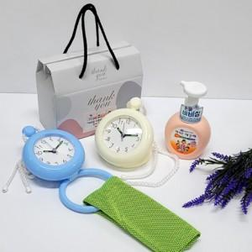

【상세/제작정보】 | <p>인쇄관련 별도문의</p>

【인쇄/포장옵션】 | / 포장불가능

【공급단가】 | 수량 | 50~ | 100~ | 500~ | 1,000~ | 2,000~
*VAT별도 | 단가 | 11,400원 | 11,210원 | 10,920원 | 10,730원 | 10,450원

【상품 URL】 | https://dev.easy1.co.kr:443/src/goods_detail.php?gdno=28397

